关系图
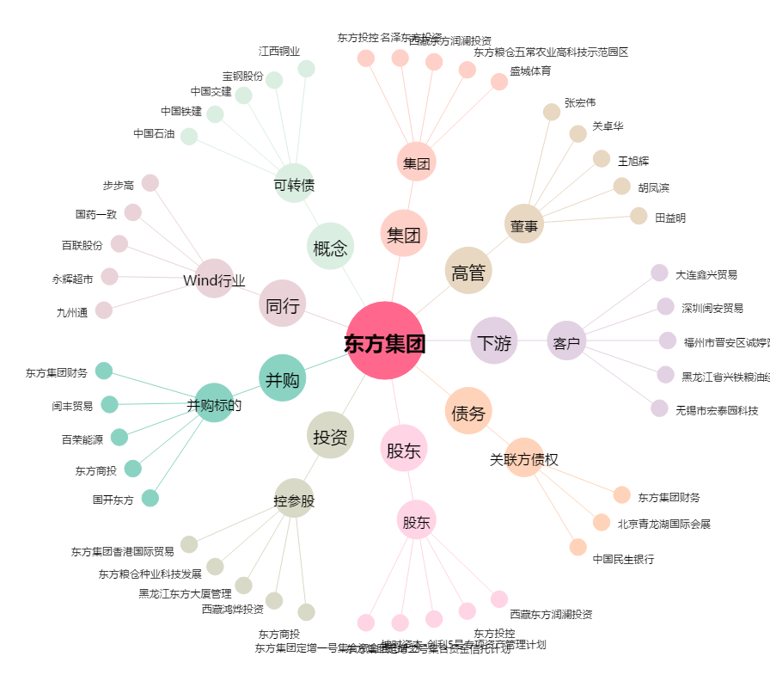
东方集团[600811.SH] - 关系概览图

